Лист1
Уважаемые родители! Электронный чек об оплате ОТПРАВЛЯЕМ на номер Whats App 84955671503

 | Муниципальное бюджетное учреждение дополнительного образования «Дом детского творчества»
 | (наименование получателя платежа)
Извещение |  | 5 | 0 | 4 | 1 | 0 | 1 | 3 | 3 | 7 | 5 |  |  |  |  |  | 5 | 0 | 4 | 1 | 0 | 1 | 0 | 0 | 1 |  |  |  | 4 | 6 | 4 | 6 | 4 | 0 | 0 | 0 | 0 | 0 | 0 |  |  |  | 4 | 6 | 7 | 6 | 4 | 0 | 0 | 0
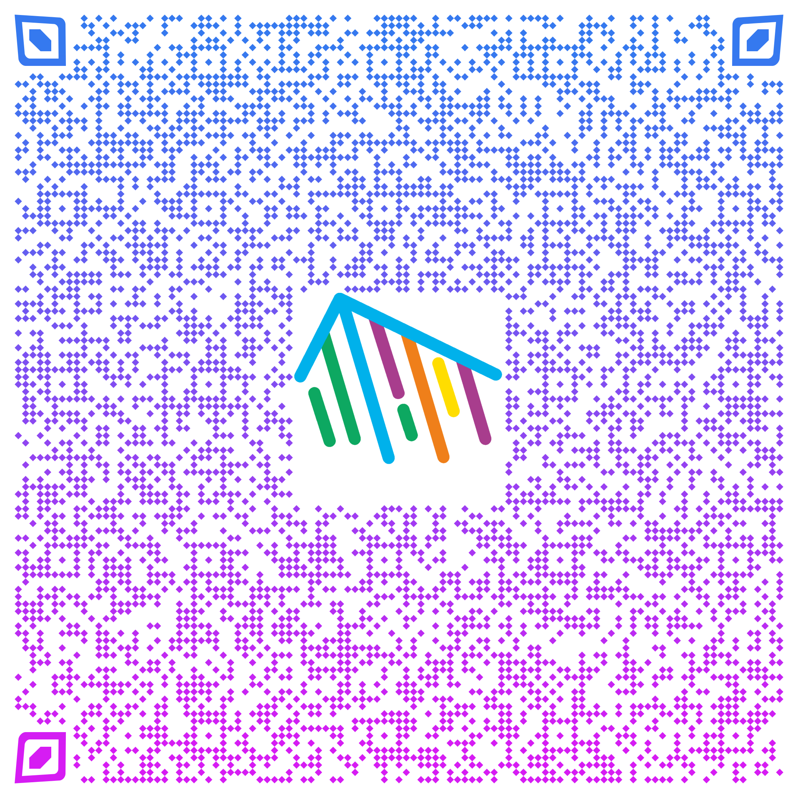
 | (ИНН получателя платежа) |  |  |  |  |  |  |  |  |  |  |  |  |  |  | (КПП получателя платежа) |  |  |  |  |  |  |  |  |  |  |  |  | (ОКАТО) |  |  |  |  |  |  |  |  |  |  |  |  |  | (ОКТМО)
 | ГУ БАНКА РОССИИ ПО ЦФО// УФК по Московской области, г. Москва |  |  |  |  |  |  |  |  |  |  |  |  |  |  |  |  |  |  | 0 | 0 | 4 | 5 | 2 | 5 | 9 | 8 | 7 |  |  | 0 | 3 | 2 | 3 | 4 | 6 | 4 | 3 | 4 | 6 | 7 | 6 | 4 | 0 | 0 | 0 | 4 | 8 | 0 | 0
 | (наименование банка получателя платежа) |  |  |  |  |  |  |  |  |  |  |  |  |  |  |  |  |  |  | (БИК банка плучателя) |  |  |  |  |  |  |  |  |  |  | (номер счета получателя платежа)
 | 0 | 0 | 5 | 0 | 0 | 0 | 0 | 0 | 0 | 0 | 0 | 0 | 0 | 0 | 0 | 0 | 0 | 1 | 3 | 0 |  | Финансовое управление Администрации г.о. Реутов (МБУ ДО «ДДТ» л/с 20005Ш57751)
 | (код бюджетной классификации КБК) |  |  |  |  |  |  |  |  |  |  |  |  |  |  |  |  |  |  |  |  | (номер лицевого счета (код) плательщика)
 | 4 | 0 | 1 | 0 | 2 | 8 | 1 | 0 | 8 | 4 | 5 | 3 | 7 | 0 | 0 | 0 | 0 | 0 | 0 | 4 |  |  |  |  |  |  |  |  |  |  |  |  |  |  |  |  |  |  |  |  | группа
 |  |  |  | (к | о | р | р | . | с | ч | е | т | )
 |  |  |  |  |  |  |  |  |  |  |  |  |  |  |  |  | по |  |  | Договору |  |  |  |  |  | № |  |  |  |  |  |  |  |  | за |  |  |  |  |  |  |  |  |  |  | 2023 |  |  |  | г.
 | (наименование платежа)
 | Ф.И.О. плательщика:
 | Ф.И.О. обучающегося:
Кассир | Сумма платежа: |  |  |  |  |  |  |  |  |  |  |  |  |  |  | руб. |  |  |  | 0 | 0 | коп.
 |  |  |  |  |  |  |  |  |  |  |  |  |  |  |  |  |  |  |  |  |  |  |  |  | (сумма прописью)
 | С условиями приема указанной в платежном документе суммы, в т.ч. с суммой взимаемой платы за услуги
 | банка ознакомлен и согласен
 | « |  |  |  |  | » |  |  |  |  |  |  |  |  |  |  |  |  |  | 2023 |  |  |  | г.
 | (дата) |  |  |  |  |  |  |  |  |  |  |  |  |  |  |  |  |  |  |  |  |  |  |  |  |  |  | (подпись плательщика)
 | Муниципальное бюджетное учреждение дополнительного образования «Дом детского творчества»
 | (наименование получателя платежа)
Квитанция |  | 5 | 0 | 4 | 1 | 0 | 1 | 3 | 3 | 7 | 5 |  |  |  |  |  | 5 | 0 | 4 | 1 | 0 | 1 | 0 | 0 | 1 |  |  |  | 4 | 6 | 4 | 6 | 4 | 0 | 0 | 0 | 0 | 0 | 0 |  |  |  | 4 | 6 | 7 | 6 | 4 | 0 | 0 | 0
 | (ИНН получателя платежа) |  |  |  |  |  |  |  |  |  |  |  |  |  |  | (КПП получателя платежа) |  |  |  |  |  |  |  |  |  |  |  |  | (ОКАТО) |  |  |  |  |  |  |  |  |  |  |  |  |  | (ОКТМО)
 | ГУ БАНКА РОССИИ ПО ЦФО |  |  |  |  |  |  |  |  |  |  |  |  |  |  |  |  |  |  | 0 | 0 | 4 | 5 | 2 | 5 | 9 | 8 | 7 |  |  | 0 | 3 | 2 | 3 | 4 | 6 | 4 | 3 | 4 | 6 | 7 | 6 | 4 | 0 | 0 | 0 | 4 | 8 | 0 | 0
При оплате ОНЛАЙН | (наименование банка получателя платежа) |  |  |  |  |  |  |  |  |  |  |  |  |  |  |  |  |  |  | (БИК банка плучателя) |  |  |  |  |  |  |  |  |  |  | (номер счета получателя платежа)
 | 0 | 0 | 5 | 0 | 0 | 0 | 0 | 0 | 0 | 0 | 0 | 0 | 0 | 0 | 0 | 0 | 0 | 1 | 3 | 0 |  | Финансовое управление Администрации г.о. Реутов (МБУ ДО «ДДТ» л/с 20005Ш57751)
просьба ВНИМАТЕЛЬНО заполнять | (код бюджетной классификации КБК) |  |  |  |  |  |  |  |  |  |  |  |  |  |  |  |  |  |  |  |  | (номер лицевого счета (код) плательщика)
реквизиты. | 4 | 0 | 1 | 0 | 2 | 8 | 1 | 0 | 8 | 4 | 5 | 3 | 7 | 0 | 0 | 0 | 0 | 0 | 0 | 4 |  |  |  | 0 |  |  |  |  |  |  |  |  |  |  |  |  |  |  |  |  | группа
 |  |  |  | (к | о | р | р | . | с | ч | е | т | )
 |  |  |  |  |  |  |  |  |  |  |  |  |  |  |  |  | по |  |  | Договору |  |  |  |  |  | № |  | 0 |  |  |  |  |  |  | за |  |  | август |  |  |  |  |  |  |  | 2023 |  |  |  | г.
 | (наименование платежа)
 | Ф.И.О. плательщика: |  |  |  |  |  |  |  |  |  |  | - |  |  |  |  |  |  |  |  |  |  |  |  |  | - |  |  |  |  |  |  |  |  |  |  |  |  | -
 | Ф.И.О. обучающегося: |  |  |  |  |  |  |  |  |  |  | 0 |  |  |  |  |  |  |  |  |  |  |  |  |  | 0 |  |  |  |  |  |  |  |  |  |  |  |  | 0
Кассир | Сумма платежа: |  |  |  |  |  |  |  |  |  | - |  |  |  |  | руб. |  |  |  | 0 | 0 | коп.
 |  |  |  |  |  |  |  |  |  |  |  |  |  |  |  |  |  |  |  |  |  |  |  |  | (сумма прописью)
 | С условиями приема указанной в платежном документе суммы, в т.ч. с суммой взимаемой платы за услуги
 | банка ознакомлен и согласен
 | « |  |  |  |  | » |  |  |  |  |  |  |  |  |  |  |  |  |  | 2023 |  |  |  | г.
 | (дата) |  |  |  |  |  |  |  |  |  |  |  |  |  |  |  |  |  |  |  |  |  |  |  |  |  |  | (подпись плательщика)

